Накладная-№3
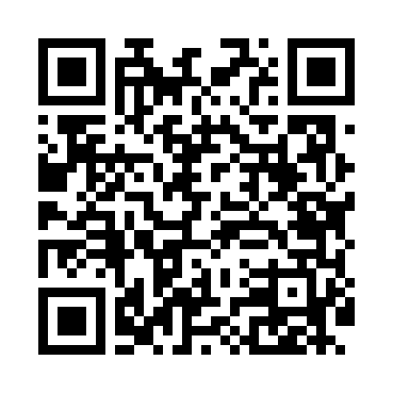
Номер товарно-транспортной накладной: |  |  | Торговый представитель: Kamol aka
Поставщик: Toshkent falcon fly 2 |  |  | Телефон торгового представителя: +998979626299
Дата отгрузки: 27.08.2025 |  |  | Контрагент: Dona zakass
Дата консигнации: |  |  | Адрес:
Доставщик: |  |  | Телефон:
Телефон доставщика:
Время заказа: 27.08.2025 08:28:29
№ | Штрих-код | Название товаров (работ,услуг) | Количество | Количество в кейсе | Цена | Сумма
 |  |  | 3 |  |  | 206000
1 | 6921427676026 | Пичок 16 DB-16-70 | 1 | 1 шт. | 85,000 | 85,000
2 | 6944669007458 | Пичоқ 36 sm 9 DB-16-25 | 1 | 1 шт. | 66,000 | 66,000
3 | 6906808162039 | Кухонный нож chenghuji ywo11-4 DB-16-3 | 1 | 1 шт. | 55,000 | 55,000
Итого: 206000

